от 5000 до 39999
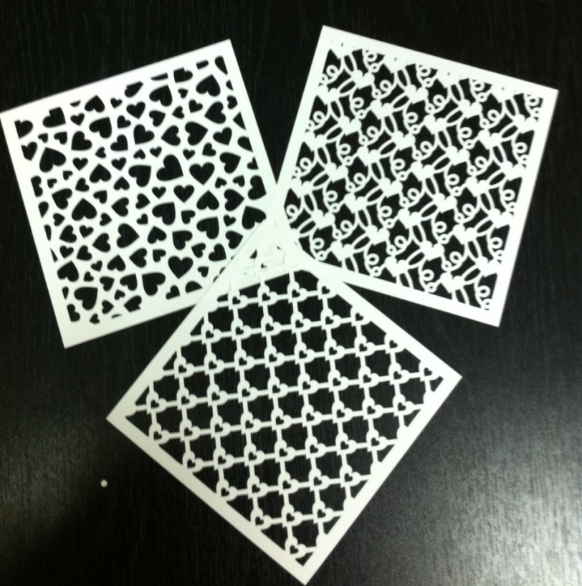
Изображение | Размер | Артикул | Цена | Заказ | Сумма
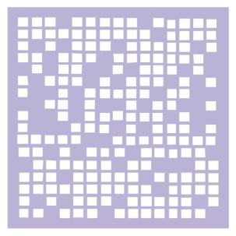 | 15х15 см | МСК-01 | 63.6 |  | 0
 | 15х15 см | МСК-02 | 63.6 |  | 0
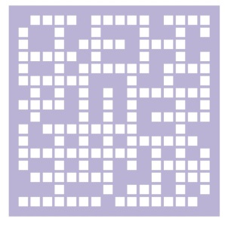 | 15х15 см | МСК-03 | 63.6 |  | 0
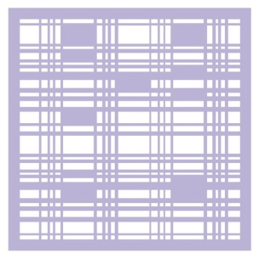 | 15х15 см | МСК-04 | 63.6 |  | 0
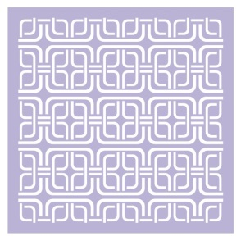 | 15х15 см | МСК-05 | 63.6 |  | 0
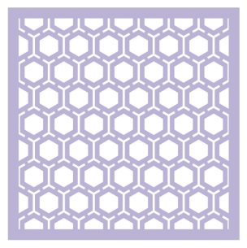 | 15х15 см | МСК-06 | 63.6 |  | 0
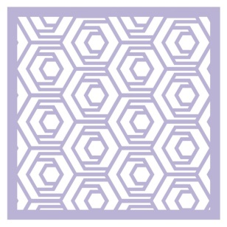 | 15х15 см | МСК-07 | 63.6 |  | 0
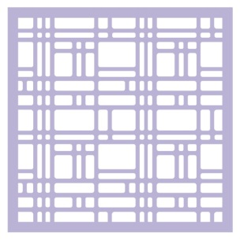 | 15х15 см | МСК-08 | 63.6 |  | 0
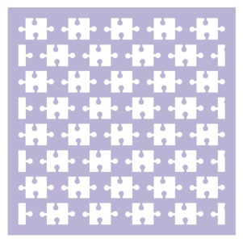 | 15х15 см | МСК-09 | 63.6 |  | 0
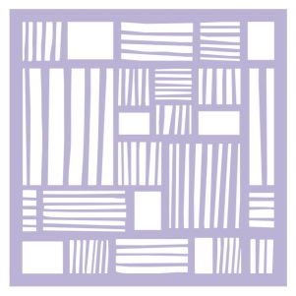 | 15х15 см | МСК-10 | 63.6 |  | 0
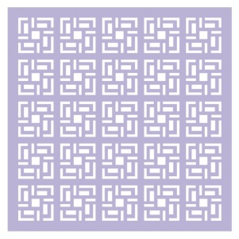 | 15х15 см | МСК-11 | 63.6 |  | 0
 | 15х15 см | МСК-12 | 63.6 |  | 0
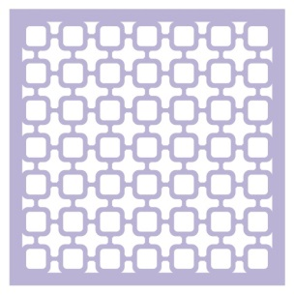 | 15х15 см | МСК-13 | 63.6 |  | 0
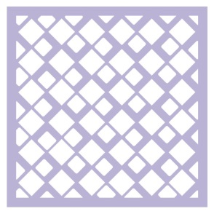 | 15х15 см | МСК-14 | 63.6 |  | 0
 | 15х15 см | МСК-15 | 63.6 |  | 0
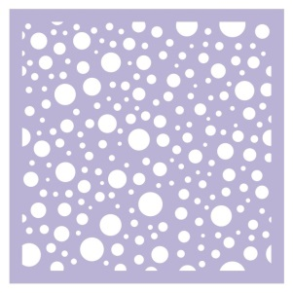 | 15х15 см | МСК-16 | 63.6 |  | 0
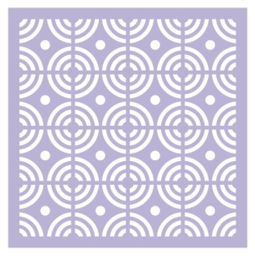 | 15х15 см | МСК-17 | 63.6 |  | 0
 | 15х15 см | МСК-18 | 63.6 |  | 0
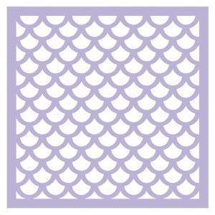 | 15х15 см | МСК-19 | 63.6 |  | 0
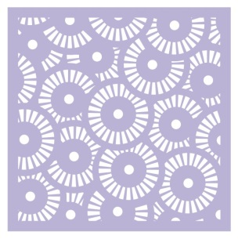 | 15х15 см | МСК-20 | 63.6 |  | 0
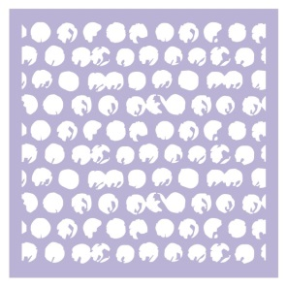 | 15х15 см | МСК-21 | 63.6 |  | 0
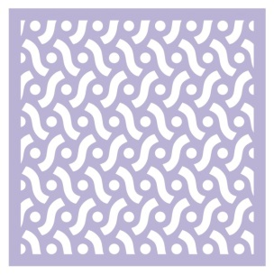 | 15х15 см | МСК-22 | 63.6 |  | 0
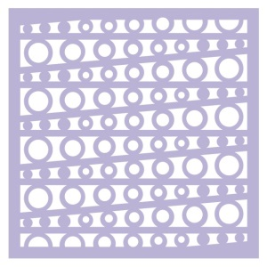 | 15х15 см | МСК-23 | 63.6 |  | 0
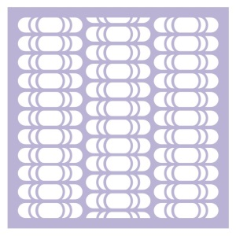 | 15х15 см | МСК-24 | 63.6 |  | 0
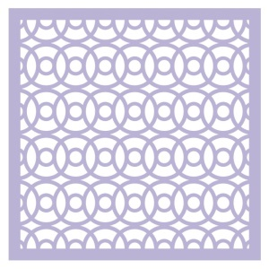 | 15х15 см | МСК-25 | 63.6 |  | 0
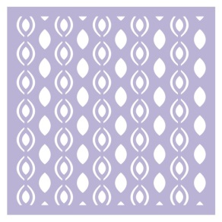 | 15х15 см | МСК-26 | 63.6 |  | 0
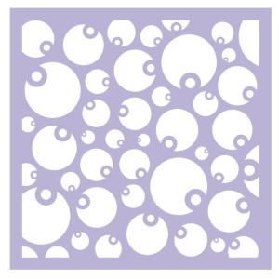 | 15х15 см | МСК-27 | 63.6 |  | 0
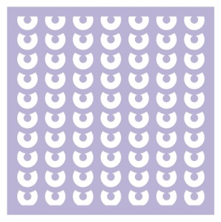 | 15х15 см | МСК-28 | 63.6 |  | 0
 | 15х15 см | МСК-29 | 63.6 |  | 0
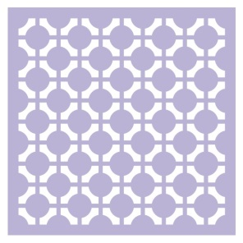 | 15х15 см | МСК-30 | 63.6 |  | 0
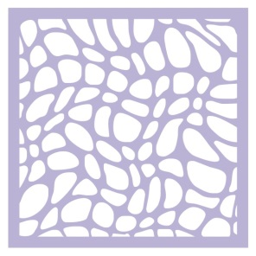 | 15х15 см | МСК-31 | 63.6 |  | 0
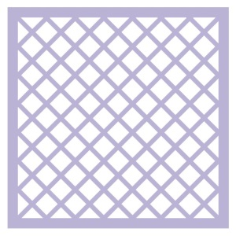 | 15х15 см | МСК-32 | 63.6 |  | 0
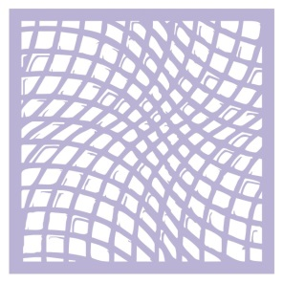 | 15х15 см | МСК-33 | 63.6 |  | 0
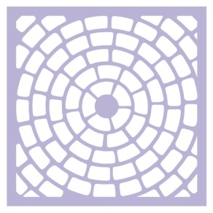 | 15х15 см | МСК-34 | 63.6 |  | 0
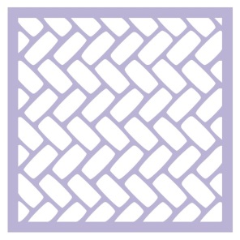 | 15х15 см | МСК-35 | 63.6 |  | 0
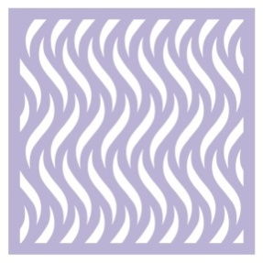 | 15х15 см | МСК-36 | 63.6 |  | 0
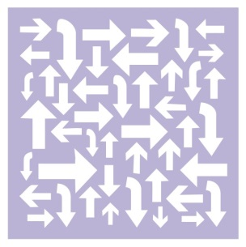 | 15х15 см | МСК-37 | 63.6 |  | 0
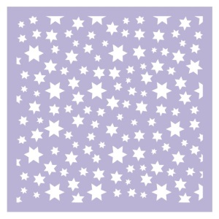 | 15х15 см | МСК-38 | 63.6 |  | 0
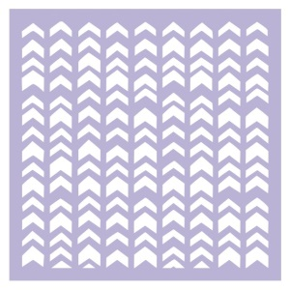 | 15х15 см | МСК-39 | 63.6 |  | 0
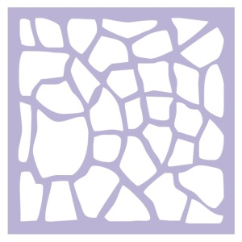 | 15х15 см | МСК-40 | 63.6 |  | 0
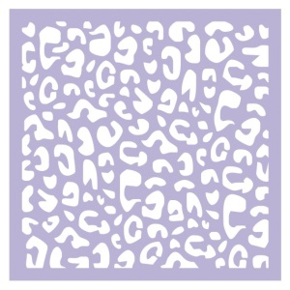 | 15х15 см | МСК-41 | 63.6 |  | 0
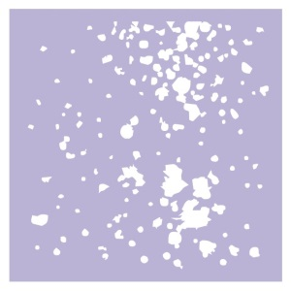 | 15х15 см | МСК-42 | 63.6 |  | 0
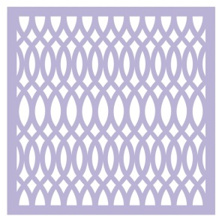 | 15х15 см | МСК-43 | 63.6 |  | 0
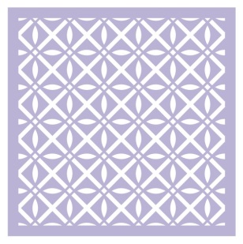 | 15х15 см | МСК-44 | 63.6 |  | 0
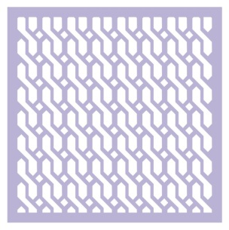 | 15х15 см | МСК-45 | 63.6 |  | 0
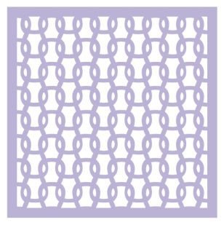 | 15х15 см | МСК-46 | 63.6 |  | 0
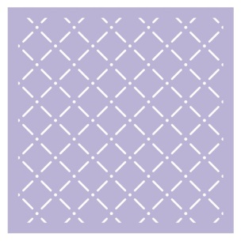 | 15х15 см | МСК-47 | 63.6 |  | 0
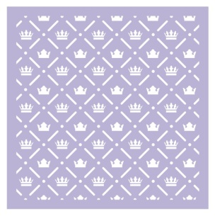 | 15х15 см | МСК-48 | 63.6 |  | 0
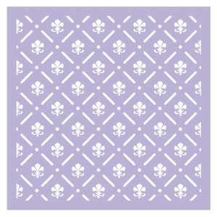 | 15х15 см | МСК-49 | 63.6 |  | 0
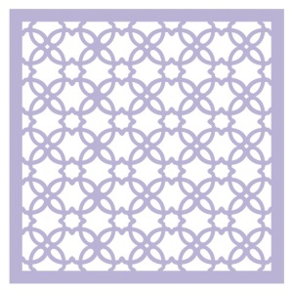 | 15х15 см | МСК-50 | 63.6 |  | 0
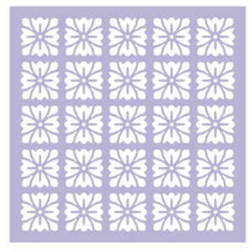 | 15х15 см | МСК-51 | 63.6 |  | 0
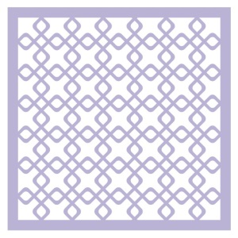 | 15х15 см | МСК-52 | 63.6 |  | 0
 | 15х15 см | МСК-53 | 63.6 |  | 0
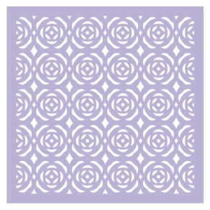 | 15х15 см | МСК-54 | 63.6 |  | 0
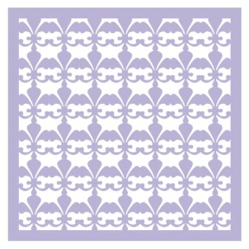 | 15х15 см | МСК-55 | 63.6 |  | 0
 | 15х15 см | МСК-56 | 63.6 |  | 0
 | 15х15 см | МСК-57 | 63.6 |  | 0
 | 15х15 см | МСК-58 | 63.6 |  | 0
 | 15х15 см | МСК-59 | 63.6 |  | 0
 | 15х15 см | МСК-60 | 63.6 |  | 0
 | 15х15 см | МСК-61 | 63.6 |  | 0
 | 15х15 см | МСК-62 | 63.6 |  | 0
 | 15х15 см | МСК-63 | 63.6 |  | 0
 | 15х15 см | МСК-64 | 63.6 |  | 0
 | 15х15 см | МСК-65 | 63.6 |  | 0
 | 15х15 см | МСК-66 | 63.6 |  | 0
 | 15х15 см | МСК-67 | 63.6 |  | 0
 | 15х15 см | МСК-68 | 63.6 |  | 0
 | 15х15 см | МСК-69 | 63.6 |  | 0
 | 15х15 см | МСК-70 | 63.6 |  | 0
 | 15х15 см | МСК-71 | 63.6 |  | 0
 | 15х15 см | МСК-72 | 63.6 |  | 0
 | 15х15 см | МСК-73 | 63.6 |  | 0
 | 15х15 см | МСК-74 | 63.6 |  | 0
 | 15х15 см | МСК-75 | 63.6 |  | 0
 | 15х15 см | МСК-76 | 63.6 |  | 0
 | 15х15 см | МСК-77 | 63.6 |  | 0
 | 15х15 см | МСК-78 | 63.6 |  | 0
 | 15х15 см | МСК-79 | 63.6 |  | 0
 | 15х15 см | МСК-80 | 63.6 |  | 0
 | 15х15 см | МСК-81 | 63.6 |  | 0
 | 15х15 см | МСК-82 | 63.6 |  | 0
 | 15х15 см | МСК-83 | 63.6 |  | 0
 | 15х15 см | МСК-84 | 63.6 |  | 0
 | 15х15 см | МСК-85 | 63.6 |  | 0
 | 15х15 см | МСК-86 | 63.6 |  | 0
 | 15х15 см | МСК-87 | 63.6 |  | 0
 | 15х15 см | МСК-88 | 63.6 |  | 0
 | 15х15 см | МСК-89 | 63.6 |  | 0
 | 15х15 см | МСК-90 | 63.6 |  | 0
 | 15х15 см | МСК-91 | 63.6 |  | 0
 | 15х15 см | МСК-92 | 63.6 |  | 0
 | 15х15 см | МСК-93 | 63.6 |  | 0
 | 15х15 см | МСК-94 | 63.6 |  | 0
 | 15х15 см | МСК-95 | 63.6 |  | 0
 | 15х15 см | МСК-96 | 63.6 |  | 0
 | 15х15 см | МСК-97 | 63.6 |  | 0
 | 15х15 см | МСК-98 | 63.6 |  | 0
 | 15х15 см | МСК-99 | 63.6 |  | 0
 | 15х15 см | МСК-100 | 63.6 |  | 0
 | 15х15 см | МСК-101 | 63.6 |  | 0
 | 15х15 см | МСК-102 | 63.6 |  | 0
 | 15х15 см | МСК-103 | 63.6 |  | 0
 | 15х15 см | МСК-104 | 63.6 |  | 0
 | 15х15 см | МСК-105 | 63.6 |  | 0
 | 15х15 см | МСК-106 | 63.6 |  | 0
 | 15х15 см | МСК-107 | 63.6 |  | 0
 | 15х15 см | МСК-108 | 63.6 |  | 0
 | 15х15 см | МСК-109 | 63.6 |  | 0
 | 15х15 см | МСК-110 | 63.6 |  | 0
 | 15х15 см | МСК-111 | 63.6 |  | 0
 | 15х15 см | МСК-112 | 63.6 |  | 0
 | 15х15 см | МСК-113 | 63.6 |  | 0
 | 15х15 см | МСК-114 | 63.6 |  | 0
 | 15х15 см | МСК-115 | 63.6 |  | 0
 | 15х15 см | МСК-116 | 63.6 |  | 0
 | 15х15 см | МСК-117 | 63.6 |  | 0
 | 15х15 см | МСК-118 | 63.6
 | 15х15 см | МСК-119 | 63.6 |  | 0
 | 15х15 см | МСК-120 | 63.6 |  | 0
 | 15х15 см | МСК-121 | 63.6 |  | 0
 | 15х15 см | МСК-122 | 63.6 |  | 0
 | 15х15 см | МСК-123 | 63.6 |  | 0
 | 15х15 см | МСК-124 | 63.6 |  | 0
 |  |  |  | 0 | 0

